FC1
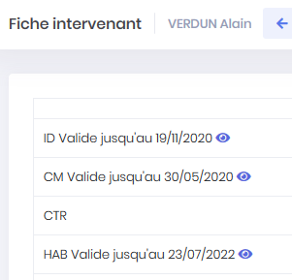
FC1

Libellé | Charger/écraser une pièce d'un intervenant non ventilé dans un chantier
Résultat | ERREUR au 23/05
Acteur | Presta
Importance | Haute
Description

Scénarios identifiés
SC1 Charger une pièce depuis le répertoire Intervenant | OK
SC2 Charger une pièce de mauvais format dans le répertoire Intervenant | ERREUR

Déroulement SC1 : Charger une pièce dans le menu mes intervenants | OK

Connexion via admin@presta2.com
Création Intervenant Alain verdun
Chargement ID & Habilation en .jpg = ok

Chargement, visualisation de la pièce = ok

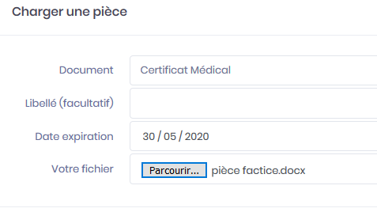
Déroulement SC3 : Charger une pièce au mauvais format depuis mes intervenants | ERREUR au 23/05

VERDUN = chagement d'un CM au format word sans problème

FC2
FC2

Libellé | Remontée automatique des pièces vers DO
Résultat | ERREUR au 23/05
Acteur | Presta
Importance | Haute
Description

Scénarios identifiés : Tester la montée automatique des pièces vers les DO
Soit en ventilant un intervenant dans un chantier
Soit en chargeant une pièce pour l'intervenant

SC1 Intervenant ventilé chez DO 1 | OK
SC2 Intervenant ventilé chez DO 2 | OK
SC3 Charger une nouvelle pièce depuis "mes intervenants" | ERREUR

Déroulement SC1 : Intervenant ventilé chez DO1

Admin@presta2.com
BIDON déjà ventilé chez DO 1 (chantier CAS 1 100)

Situation de départ chez DO 1 :

ID validée
CM, CTR, HAB en attente de validation

Déroulement SC2 : Intervenant ventilé chez DO2

BIDON ventilé chez DO 2 (chantier DO 2 0010)

Toutes les pièces montent d'office vers DO 2 = OK
(OK partout : dans chantier, dans Pièces à valider, dans le répertoire mes intervenants)

R2 : attention, seules les pièces jugées obligatoires par chaque DO devront remonter .....
Chez DO 1 par exemple, pour un intervenant seuls les docs ID, HAB et CS)

Déroulement SC3 : je charge une nouvelle pièce pour BIDON | ERREUR

Chargement de document non chargés (TS et CS)

Les pièces ne montent pas vers les DO
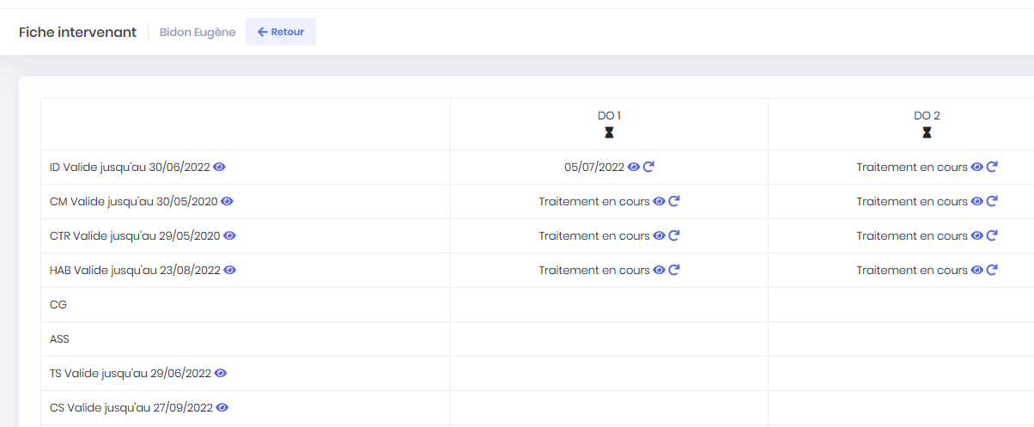

Ce qui est attendu dans ce cas est la montée automatique des pièces vers les DO
Dans la limite de la remarque R1....

FC4
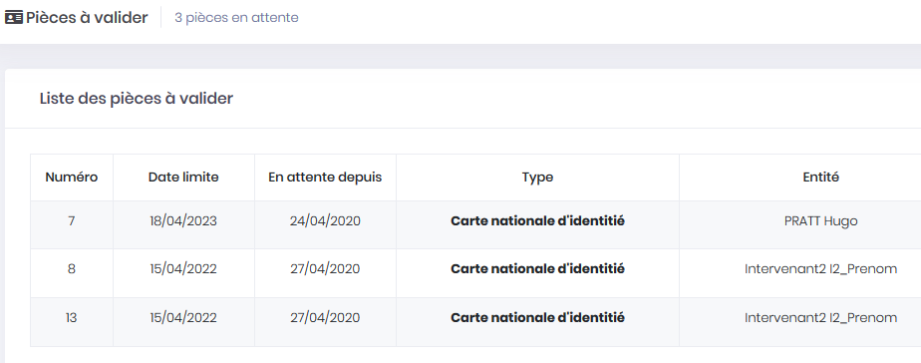
FC4

Libellé | Validation chez un DO et visualisation des pièces validées
Résultat | Ignorez
Acteur | #REF!
Importance | #REF!
Description

Scénarios identifiés

 |  | SC8 Supprimer la pièce chez le DO

 | SC8 Supprimer la pièce chez le DO | Modif à prévoir depuis 08/05 |  | OK

 | Attention, lorsqu'un presta visualise une pièce qui est chez le DO, il ne doit pas pouvoir la supprimer...

 | Déroulement SC7 : Suppression de la pièce

 | A tester supprimer une pièce déjà ventilée chez DO

Observation chez le DO |  |  | IMPOSSIBLE DE VERIFIER AU 08/05 |  |  | Dû au pb d'affichage dans la colonne du DO, je ne peux plus écraser de pièces

Impact néfaste sur l'autre intervenant du chantier ! |  |  | ERREUR |  | Pas pu reproduire ce cas

L'intervenant 2 qui est l'autre intervenant du chantier Cas1001 dont la CNI était en attente dans "pièce à valider" = la CNI est présente 2 fois !

